学习计划进度表
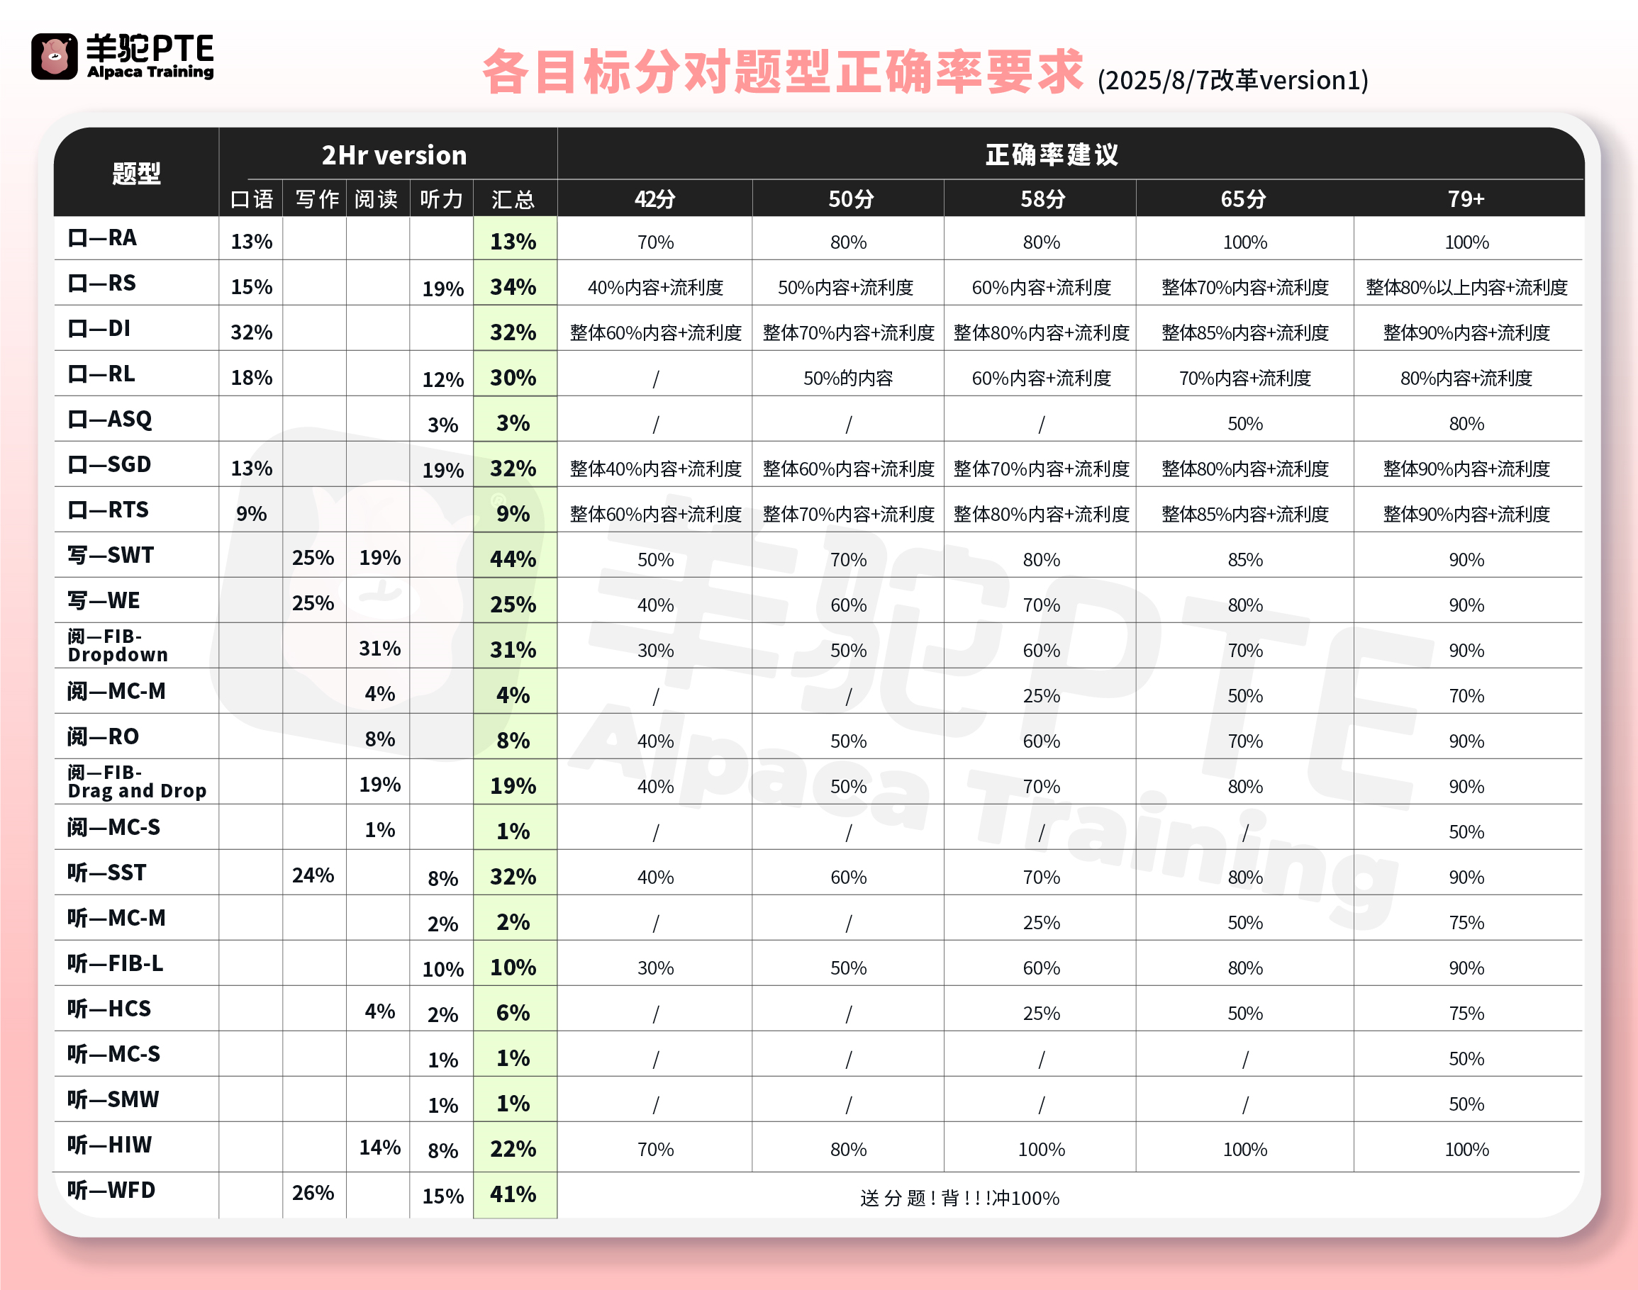
李同学 学习计划及进度表

备考时间 |  | 2026-04-15 |  |  |  |  | 星期一 | 星期二 | 星期三 | 星期四 | 星期五 | 星期六 | 星期日 | 题型 | 时间 | 备注 | 科目
剩余天数 |  | 19 |  |  |  |  | 5 | 5 | 5 | 5 | 5 | 5 | 5 | RA | 2mins一篇 | 占比降低，仍是重点题型 | 口语
 |  |  |  |  |  |  | 20 | 20 | 20 | 20 | 20 | 20 | 20 | RS | 1mins/题 | 重点题型
 |  |  |  |  |  |  | 5 | 5 | 5 | 5 | 5 | 5 | 5 | DI | 2mins/题 | 超重点题型！
 |  |  |  |  |  |  | 1 | 1 | 1 | 1 | 1 | 1 | 1 | RL | 10mins/题 | 50分需练习
 |  |  |  |  |  |  | 1 | 1 | 1 | 1 | 1 | 1 | 1 | SGD | 8mins/题 | 重点题型
 |  |  |  |  |  |  | 2 | 2 | 2 | 2 | 2 | 2 | 2 | RTS | 2mins/题 | 重要题型
 |  |  |  |  |  |  | 1 | 1 | 1 | 1 | 1 | 1 | 1 | SWT | 10mins/篇 | 占比大提升，重点练习！ | 写作
 |  |  |  |  |  |  | 2 | 2 | 2 | 2 | 2 | 2 | 2 | WE | 20mins/篇
 |  |  |  |  |  |  | 3 | 3 | 3 | 3 | 3 | 3 | 3 | RFIB-Drag | 2mins/题 | 占比大提升，重点练习！ | 阅读
 |  |  |  |  |  |  | 3 | 3 | 3 | 3 | 3 | 3 | 3 | RFIB-Dropdown | 2.5mins/题
高频题目学习进度表 |  |  |  |  |  |  | 3 | 3 | 3 | 3 | 3 | 3 | 3 | RO | 2.5mins/题
序号 | 学习项目 |  | 总题数 | 已完成 | 未完成 | 备注 | 1 | 1 | 1 | 1 | 1 | 1 | 1 | LFIB | 1-2mins/题 | 重要题型 | 听力
1900-01-01 | RA |  | 191 | 0 | 191 |  | 1 | 1 | 1 | 1 | 1 | 1 | 1 | SST | 10mins/题 | 听力占比大提升，重点练习！
1900-01-02 | RS |  | 317 | 0 | 317 |  | 20 | 20 | 20 | 20 | 20 | 20 | 20 | WFD | 2mins/句 | 需要隔天复习
1900-01-03 | DI |  | 250 | 0 | 250 |  | ASQ考前刷高频 |  |  | HIW每周抽空练习5-10篇 |  |  |  | ASQ/HIW | 1mins/题 | 有时间需要练习 | 其他小题
1900-01-04 | RL |  | 117 | 0 | 117
RA |  | 0 | 191
RS |  | 0 | 317
DI |  | 0 | 250
RL |  | 0 | 117
SGD |  | 0 | 69
RTS |  | 0 | 79
SWT |  | 0 | 60
WE |  | 0 | 36
RFIB-Drag |  | 0 | 134
FIB-drop |  | 0 | 125
RO |  | 0 | 63
SST |  | 0 | 60
LFIB |  | 0 | 114
WFD |  | 0 | 192
1900-01-05 | SGD |  | 69 | 0 | 69
1900-01-06 | RTS |  | 79 | 0 | 79
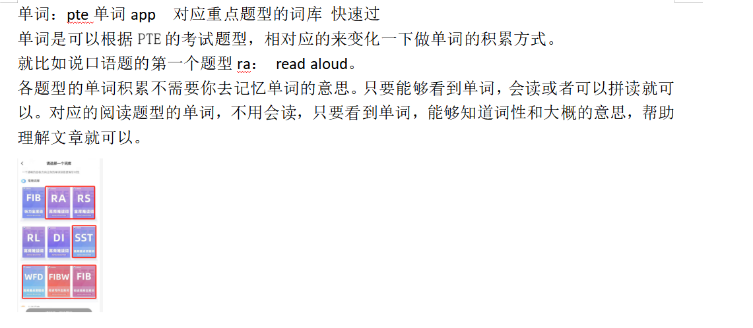
1900-01-07 | SWT |  | 60 | 0 | 60
1900-01-08 | WE |  | 36 | 0 | 36
1900-01-09 | RFIB-Drag |  | 134 | 0 | 134
1900-01-10 | FIB-drop |  | 125 | 0 | 125
1900-01-11 | RO |  | 63 | 0 | 63
1900-01-12 | SST |  | 60 | 0 | 60
1900-01-13 | LFIB |  | 114 | 0 | 114
1900-01-14 | WFD |  | 192 | 0 | 192 | 3遍+
注意：因高频题会实时变化，具体数量以网页/app更新为准

 | 0 | 0

